Introductie
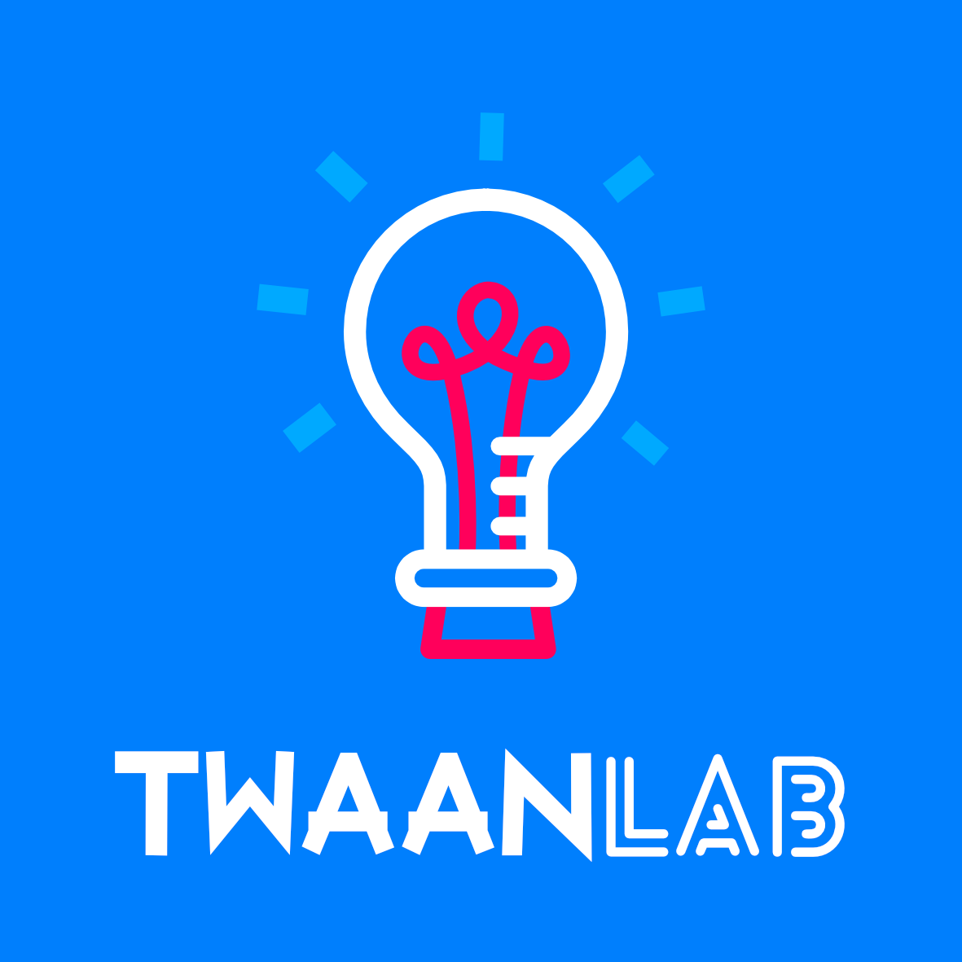

 | Dit is Google Sheets. Google Sheets is een spreadsheets programma. Andere spreadsheet programma's zijn Microsoft Excel en Apple Numbers.

 | Spreadsheets worden o.a. gebruikt voor het maken van facturen (rekeningen), het bijhouden van een administratie of het sorteren van gegevens en informatie. Waar Google Docs en Microsoft Word (tekstverwerkers) zich richten op het gebruik van tekst is een spreadsheet programma zoals Google Sheets erg goed met getallen.

IN DEZE OPDRACHT LEER JE DE BASIS VAN SPREADSHEETS KENNEN

 |  | Gelezen? Ga door naar het volgende tabbald >

